外部設計書
外部設計書 |  |  |  |  |  | 画面名 |  | 投稿一覧 |  |  |  | 作成者 | 樫森亮太 |  |  | 更新者
 |  |  |  |  |  | システム名 |  |  |  |  |  | 作成日 | 2022-06-09 |  |  | 更新日
 |  |  |  |  |  | 備考

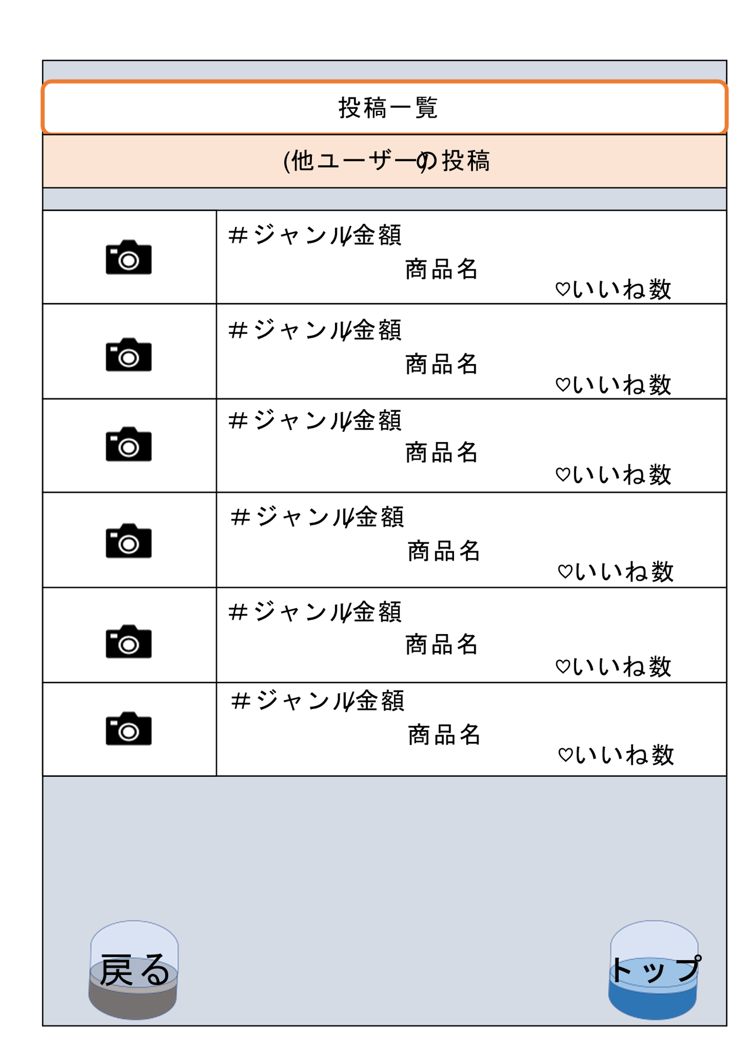
 | 画面設計

1
2

3
4

 | 機能設計

 |  |  |  |  | 1.商品の画像が表示される

 |  |  |  |  | 2.「投稿枠内」をクリックすることでレビュー詳細画面に移動する

 |  |  |  |  | 3.「戻る」をクリックすることで他ユーザの詳細に移動する カプセル画像を背景に表示

 |  |  |  |  | 4.「トップ」をクリックすることでトップページに移動する カプセル画像を背景に表示

 | 項目定義書

 | No |  | 物理名 | 論理名 |  |  | 画面型 |  | データ型 | min | max | DBテーブル |  | DBカラム | 備考
 |  | 1 | review_image | 商品画像 |  |  | image |  | file |  |  | review_image |  | image
 |  | 2 | review_list | 投稿リスト |  |  | Link |  |  |  |  | review |  | review_id |  |  | お気に入り一覧と類似する部分とのマージが必要
 |  | 3-1 | back | 戻る |  |  | Link
 |  | 3-2 | back | 戻るカプセル画像 |  |  | image |  | file
 |  | 4-1 | top | トップ |  |  | Link
 |  | 4-2 | top | トップカプセル画像 |  |  | image |  | file

